Justificacion
Relación Sucursal - Ciudad
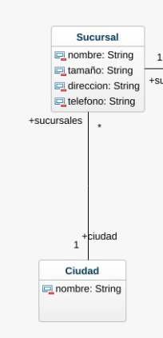
 | Ciudad |  |  |  |  |  |  | Justificación
 | id_ciudad | nombre |  |  |  |  |  | Una ciudad puede tener multiples sucursales y esta relación es obligatoria en ambos sentidos.
 | PK | NN, ND |  |  |  |  |  | la PK de Ciudad se incluye en la tabla de Sucursal sin posibilidad de tener un valor nulo, pues la relación es obligatoria en ambos sentidos.

 | Sucursal
 | id_surcursal | nombre | tamaño | direccion | telefono | id_ciudad
 | PK | NN | NN | NN | NN | NN, FK [ciudad.id]

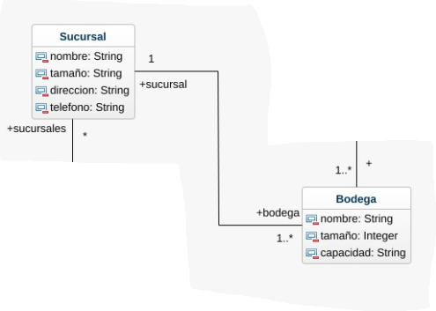
Relación Sucursal - Bodega
 | Sucursal |  |  |  |  |  |  | Justificación
 | id_surcursal | nombre | tamaño | direccion | telefono | id_ciudad |  | Una sucursal puede tener 1 o más bodegas y una bodega solo puede estar ligada a una sucursal.
 | PK | NN | NN | NN | NN | NN, FK [ciudad.id] |  | Es una relación obligatoria en ambos sentidos. Añadimos la PK de Sucursal en la tabla de Bodega.

 | Bodega
 | id_bodega | nombre | tamaño | capacidad | id_surcursal | id_productoBodega
 | PK | NN | NN | NN | NN, FK [sucursal.id] | NN, FK[ProductoBodega.id]

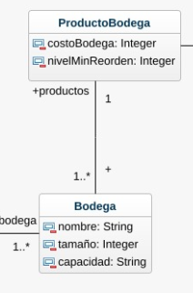
Relación Bodega - ProductoBodega
 | Bodega
 | id_bodega | nombre | tamaño | capacidad | id_surcursal | id_productoBodega
 | PK | NN | NN | NN | NN, FK [sucursal.id] | NN, FK[ProductoBodega.id]

 | ProductoBodega |  |  |  |  |  | Justificación
 | id_ProductoBodega | costoBodega | nivelMinReorden | id_producto |  |  | Un productoBodega puede estar asociado a una o más bodegas y una bodega debe estar asociado a un productoBodega.
 | PK | NN | NN, CK [>25] | FK [producto.id], NN |  |  | La relación es obligatoria en ambos sentidos.
 |  |  |  |  |  |  | Añadimos el PK de ProductoBodega a la tabla Bodega.

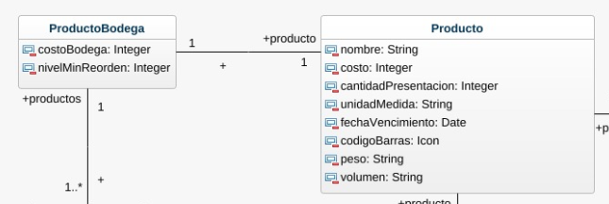
Relación ProductoBodega - Producto | ProductoBodega
 | id_ProductoBodega | costoBodega | nivelMinReorden | id_producto |  |  | Justificación
 | PK | NN | NN, CK [>25] | FK [producto.id], NN |  |  | Un producto debe tener un productoBodega relacionado y un productoBodega debe tener un producto asociado.
 |  |  |  |  |  |  | los ProductoBodega deben tener una restricción de nivel de orden que cumpla con el minimo de unidades de un producto que pueden estar en una bodega.
 |  |  |  |  |  |  | La relación es obligatoria en ambos sentidos.
 |  |  |  |  |  |  | Añadimos el PK de Producto a la tabla ProductoBodega.

 | Producto
 | id_producto | nombre | costo | cantidadPresentacion | unidadMedida | volumen | peso | fechaVencimiento | codigoBarras
 | PK | NN | NN | NN | NN | NN | NN |  | NN
 |  |  |  |  |  |  |  | NULL

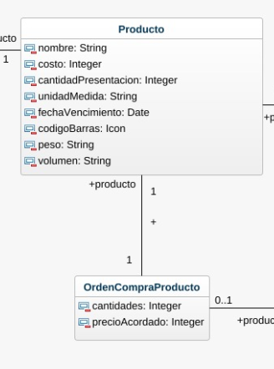
Relación Producto - OrdenCompraProducto
 | Producto
 | id_producto | nombre | costo | cantidadPresentacion | unidadMedida | volumen | peso | fechaVencimiento | codigoBarras
 | PK | NN | NN | NN | NN | NN | NN |  | NN
 |  |  |  |  |  |  |  | NULL

 | OrdenCompraProducto |  |  |  |  |  | Justificación
 | id_OrdenCompraProducto | cantidades | PrecioAcordado | id_producto |  |  | Un producto puede hacer parte de una orden de compra para reabastecer un producto y una OrdenComprarProducto se emite para reabastecer un producto.
 | PK | NN | NN | PK, FK [producto.id] |  |  | la relación es obligatoria en ambos sentidos. Añadimos el id_producto a la tabla de OrdenCompraProducto.

Relación OrdenCompraProducto - OrdenCompra


 | OrdenCompraProducto |  |  |  |  |  | Justificación
 | id_OrdenCompraProducto | cantidades | PrecioAcordado | id_producto |  |  | Una OrdenCompraProducto puede estar relacionada a una o multiples Ordenes de compra.
 | PK | NN | NN | PK, FK [producto.id] |  |  | Añadimos la PK de OrdenCompraProducto en la relación de OrdenCompra y al no ser obligatoria el valor puede ser nulo.

 | OrdenCompra
 | id_OrdenCompra | fechaEntrega | estado | id_OrdenCompraProducto
 | PK | NN | NN | PK, FK [OrdenCompraProducto.id]
 |  |  |  | NULL

Relación OrdenCompra - Proveedor
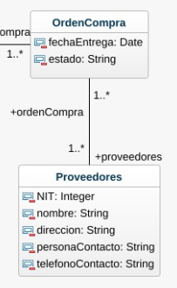
 | OrdenCompra
 | id_OrdenCompra | fechaEntrega | estado | id_OrdenCompraProducto | NIT
 | PK | NN | NN | PK, FK [OrdenCompraProducto.id] | PK, FK[Proveedor.NIT], NN |  | Justificación
 |  |  |  | NULL |  |  | Un proveedor puede tener una o más ordenes de compra y una orden de compra solo puede tener completarla un proveedor.
 |  |  |  |  |  |  | La relación es obligatoria en ambos sentidos. Añadimos la PK (NIT) de Proveedor en la relación de OrdenCompra.

 | Proveedor
 | NIT | nombre | direccion | personaContacto | telefonoContacto
 | PK | NN, ND | NN, ND | NN, ND | NN, ND

Relación Producto - Categoria

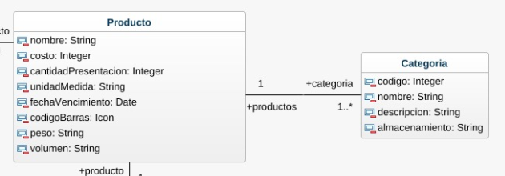
 | Producto
 | id_producto | nombre | costo | cantidadPresentacion | unidadMedida | volumen | peso | fechaVencimiento | codigoBarras
 | PK | NN | NN | NN | NN | NN | NN |  | NN
 |  |  |  |  |  |  |  | NULL

 | Categoria |  |  |  |  |  | Justificación
 | codigo | nombre | descripcion | almacenamiento | id_producto |  | Un producto puede tener multiples categorias y una categoría puede tener multiples productos.
 | PK | NN | NN | NN | PK, FK [producto.id] |  | La relación es obligatoria en ambos sentidos. Añadimos la PK de Producto en la tabla de Categoria.

